Sheet1
实小附幼阅览室图书架清单
序号 | 名称 |  | 图片 | 参数 | 数量 | 备注
1 | 组合区角1：280*178*155cm，橡胶木实木+水性漆包含小屋，转角柜，图书柜，护栏，小鹿造型收纳柜 | 阅读小屋 |  | 153*100*155cm | 1
 |  | 单层转角柜 |  | 60*60*32cm | 1
 |  | 围栏 |  | 80*60cm | 2
 |  | 图书柜 |  | 40*30*65cm | 2
 |  | 小鹿造型柜 |  | 88*33*103cm | 1
2 | 组合区角1：360*178*180cm，橡胶木实木+水性漆包含小屋贩卖台，小厨房，五格柜，弧形柜，布偶台，造型门头 | 小屋贩卖台 | 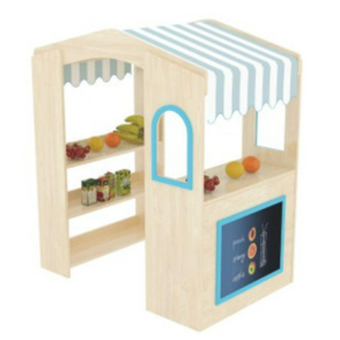 | 120*120*125cm | 1
 |  | 五格柜 |  | 90*30*57cm | 3
 |  | 布偶台 |  | 870*300*1420cm | 1
 |  | 弧形柜 |  | 109*44*57cm（含藤编篓3个） | 1
 |  | 造型门头 |  | 90*5*150cm | 1
3 | 月牙桌 |  |  | 桌面尺寸：80×80cm，橡胶木实木+水性漆 | 2
4 | 阅读组合区角：360*270*120cm橡胶木贴面多层板+水性漆 | 阅读造型柜 |  | 2400*1200*300cm | 1
 |  | 阅读造型柜 |  | 1200*600*300cm | 1
 |  | 书架 | 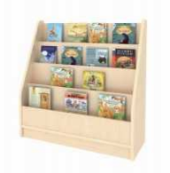 | 80*30*84cm | 1
 |  | 综合书架 | 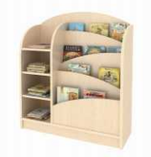 | 80*30*84cm | 2
 |  | 5格柜 |  | 80*30*60cm（含藤编篓3个） | 2
 |  | 幼儿园沙发 |  | 70*40*46cm（沙发表面为布艺材质，含靠垫2个，整体配可拆洗布套） | 2
5 | 阅读桌(含椅子) |  |  | 160*60*75cm橡胶木实木+水性漆 | 2
6 | 列车造型书柜 |  |  | A:L96×W36×H42cm B:L40×W42×H89cm C:L60×W28×H40cm（含软垫）采用厚度15mm的桦木纹饰面环保橡胶木拼板 | 1
7 | 阅读小屋 |  |  | 材质：木制+环保PVC耐磨皮+高密度泡棉+靠垫3个 尺寸：111×110×143cm | 3
8 | 造型阅读平台Ⅰ（面层12mm厚免漆板+水性木器清漆）（三楼西阅览室） |  | 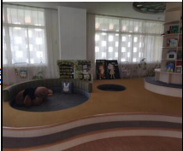 | 做法：钢骨架（50*5mm镀锌方管双向间距300mm 立柱高26cm）+免漆板+圆孔造型+造型处软包+软包外翻5cm 尺寸：南墙窗户到西南墙角6.15m 、西墙柱到西南角5.65m 平台大圆孔造型直径：1.5m小圆孔造型直径：0.8m（所有阳角均须圆角处理） 平台面积：约21.37m²，外侧弧形造型由甲方现场定 | 1项 | 1、参数为主要特征描述，投标报价是为完成该产品的全部工作内容的全部费用。2、免漆板建议使用下列品牌之一：莫干山、兔宝宝、千年舟
9 | 造型阅读平台Ⅱ（面层12mm厚免漆板+水性木器清漆）（颜色同造型阅读平台Ⅰ）（三楼西阅览室） |  | 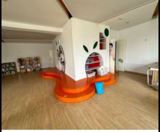 | 做法：橙色阅读区处上安装免漆板（所有阳角均须圆角处理） 面积：约17.9m² | 1项 | 1、参数为主要特征描述，投标报价是为完成该产品的全部工作内容的全部费用。2、免漆板建议使用下列品牌之一：莫干山、兔宝宝、千年舟
10 | 空调及外机移位 |  | 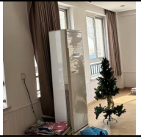 | 空调及外机移位 （含开孔、插座移位,空调及外机移位，保证空调移位后正常使用） | 1台

